X50
 |  |  | 37
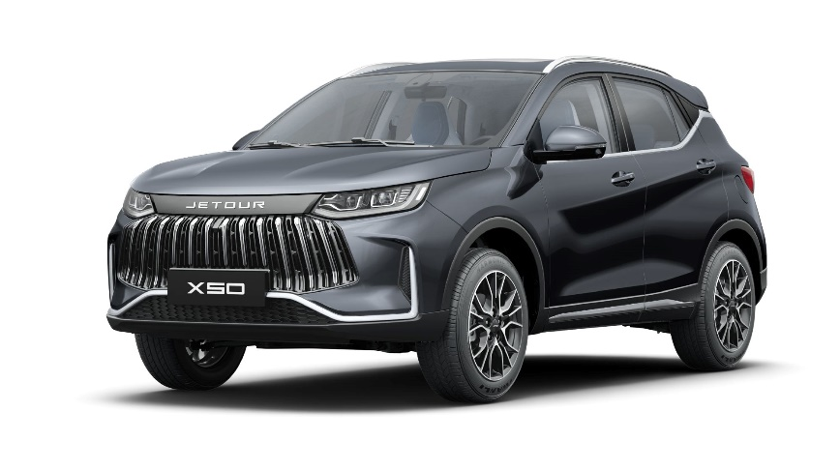 X50
Прайс - лист
Виробник | CHERY AUTOMOBILE CO., LTD.
Тип кузову | 5-дверний SUV
Тип двигуна | Бензиновий 1,5л. (113 к.с.) Євро-6 | Бензиновий 1,5л. турбований (147 к.с.) Євро-6
Коробка передач | 5МТ | 6DCT
Кількість місць | 5 | 5
Рівень комплектації | Luxury / Лакшері | Premium / Преміум
Акційна ціна автомобілів 2025 р.в., грн з ПДВ³ | 690,000 | -
Ціна "JETOUR суперсила" 2025 р. в., грн з ПДВ⁵ | 660,000 | -
Вигода "JETOUR суперсила" 2025 р.в.,грн з ПДВ⁶ | 30,000 | -
Акційна ціна автомобіля 2026 р.в., грн з ПДВ³ | 720,000 | 810,000
Ціна "JETOUR суперсила" 2026 р.в., грн з ПДВ⁵ | 690,000 | 780,000
Вигода "JETOUR суперсила" 2026 р.в., грн з ПДВ⁶ | 30,000 | 30,000
Акційна ціна автомобіля 2026 р.в. (чорний дах), грн з ПДВ³ | - | 825,000
Ціна "JETOUR суперсила" 2026 р.в. (чорний дах), грн з ПДВ⁵ | - | 795,000
Вигода "JETOUR суперсила" 2026 р.в. (чорний дах), грн з ПДВ⁶ | - | 30,000
Системи безпеки та захисту автомобіля
Фронтальні подушки безпеки водія та пасажира (2шт) | • | •
Передні бокові подушки безпеки (2шт) | - | •
ABS+EBD - антиблокувальна система гальм з розподілом гальмівних зусиль | • | •
ESP (EBA+TCS+HA)- електронна система курсової стійкості з системою допомоги при гальмуванні - EBA, системою контролютяги TCS, асистентом допомоги на схилі HAC | • | •
HHC - асистент допомоги при підйомі | • | •
Вибір режимів їзди (Normal, Eco, Sport) | - | •
Штатна протиугінна сигналізація | • | •
Імобілайзер двигуна | • | •
Кріплення для дитячих сидінь ISOFIX | • | •
Центральний замок с дистанційним керуванням | • | •
Віддалений запуск двигуна | • | •
Відкриття кришки багажнику кнопкою на ключі | • | •
Дитячий замок безпеки в задніх дверях | • | •
Передні 3 точкові ремені безпеки з переднатягувачем та регулюванням по висоті | • | •
Задні 3 точкові ремені безпеки | • | •
Звукове нагадування про розчеплений ремінь безпеки водія та переднього пасажира | • | •
Звукове нагадування про розчеплений ремінь безопеки пасажирів заднього ряду | • | •
Комфорт
10,25 дюймова цифрова панель приладів (українська мова) | • | •
Безключовий доступ | • | •
Безключовий запуск двигуна | - | •
Електронне стоянкове гальмо | • | •
Функція Autohold | • | •
Електронний кондиціонер | • | •
Дефлектор кліматичної системи для другого ряду сидінь | • | •
Задні вентиляційні отвори для ніг | • | •
Камера заднього виду з динамічним відображенням траекторії руху | • | •
Панорамна камера 360° | - | •
Система допомоги при парковці (задній парк-тронік) | • | •
Система моніторингу сліпих зон BSD | - | •
Система попередження про небезпеку відкриття дверей DOW | - | •
Система попередження руху позаду RCTA | - | •
Асистент зміни смуги руху LCA | - | •
Круїз-контроль | • | •
Нагадування про перевищення встановленої швидкості | • | •
Лімітер швидкості | - | •
Датчик дощу | • | •
Система автоматичного контролю світла | • | •
Електро регулювання кута нахилу фар головного світла | • | •
Система затримки вимкнення головного світла | • | •
Датчик тиску в шинах | • | •
Електричні склопідіймачі в передніх дверях | • | •
Електричні склопідіймачі в задніх дверях | • | •
Електро регулювання дзеркал | • | •
Екетро складання дзеркал | - | •
Електричний підігрів дзеркал | • | •
Повторювачі поворотів в бокових дзеркалах | • | •
Багатофункціональне шкіряне кермо | • | •
Регулювання кермової колонки по висоті та глибині | • | •
Електропідсилювач керма | • | •
Збільшений бак для рідини омивача 4,6л. | • | •
Внутрішні особливості салону / інтер'єр
Сидіння з еко шкіри | • | •
Підігрів передніх сидінь | • | •
Підігрів задніх сидінь | - | •
Підігрів керма | • | •
Підігрів лобового скла | • | •
3-х діапазонне регулювання сидіння водія | • | -
3-х діапазонне електро-регулювання сидіння водія (без функції пам'яті) | - | •
2-х діапазонне регулювання сидіння переднього пасажира | • | •
Передній центральний підлокітник з боксом | • | •
Задній центральний підлокітник | • | •
Електричний люк на даху | - | •
Ручки (поручні) для пасажирів салону що складаються | • | •
Внутрішнє дзеркало заднього виду | • | •
Сонцезахисні козирьки з дзеркалом | • | •
Інтер'єр автомобіля виконаний у темних тонах | • | •
Спинка заднього сидіння що склдається в пропорції 60/40 з трьома підголівниками | • | •
Мультимедіа
Кольоровий 10,25" сенсорний дисплей touch screen (українська мова) | • | •
Роз'єми для підключення зовнішніх пристроїв USB (2+1 попереду та 2 позаду) | • | •
Інтерфейс живлення 12V попереду | • | •
Bluetooth інтерфейс для підключення мобільного телефону | • | •
Підключення мобільного телефону AndroidAuto / Apple CarPlay | • | •
Офлайн голос (голосові команди) (англійська мова) | - | •
Управління аудіосистемою на кермі | • | •
6 динаміків | • | •
Бездротова зарядка для мобільного телефону | - | •
Зовнішні особливості / екстер'єр
Легкосплавні диски (215/60R17) | • | -
Легкосплавні диски (215/55R18) | - | •
Передні дискові гальма з вентиляцією | • | •
Задні дискові гальма | • | •
Металеве запасне колесо (докатка) | • | •
Захист двигуна | • | •
Галогенові фари головного світла (лінзовані) | • | -
Світлодіодні (LED) фари головного світла (лінзовані) | - | •
Світлодіодні (LED) ходові вогні | • | •
Задня протитуманна фара | • | •
Світлодіодний задні ліхтарі | • | •
Подвійні ліхтарі заднього ходу | • | •
Переді безкаркасні склоочисники | • | •
Задній каркасний склоочисник | • | •
Багажні рейлінги на даху | • | •
Гарантія на автомобілі JETOUR X50 5 років або 150 000 км пробігу, залежно від події, що настане раніше. Детальні умови гарантії та обмеження зазначені у договірній та сервісній документації, уточнюйте у дилерів.
www.jetour.com.ua
#REF!
³Акційні ціни діють також на автомобілі X50 Luxury/Лакшері 2025 року виробництва. Акційні ціни діють в офіційній дилерській мережі ТОВ "АВТО МОТОР ГРУП" на всій території України, за винятком АР Крим і тимчасово окупованих територій, з 22.04.2025 по 31.07.2026 включно на автомобілі X50 Luxury/Лакшері та Premium/Преміум 2026 року виробництва в межах запланованих поставок.
⁵Орієнтовна рекомендована роздрібна ціна на визначені автомобілі з урахуванням вигоди у разі придбання з використанням банківського кредиту за програмою "JETOUR суперсила"": JETOUR X50 2025 р.в. в комплектації Luxury/Лакшері за 660 000 грн. замість 690 000 грн. (вигода в розмірі 4,3 % від акційної ціни), JETOUR X50 2026 р.в. в комплектації Luxury/Лакшері за 690 000 грн. замість 720 000 грн. (вигода в розмірі 4,2 % від акційної ціни), JETOUR X50 2026 р.в. в комплектації Premium/Преміум за 780 000 грн. замість 810 000 грн. (вигода 3,7 % від акційної ціни), JETOUR X50 2026 р.в. в комплектації Premium/Преміум (чорний дах) за 795 000 грн. замість 825 000 грн. (вигода 3,6 % від акційної ціни). Програма "JETOUR суперсила" розповсюджується на придбання нових автомобілів JETOUR в кредит за спеціальними кредитними програмами «Партнерська для Укравто 3»/«JETOUR ЕКСПРЕС КРЕДИТ», «Ощад Драйв», «Мій драйв» та «Моя Енергія» від АТ "Ощадбанк"; «Приват Партнерський» від АТ КБ «ПриватБанк» та «УКРАВТО Акція», «УКРАВТО Стандарт» від АТ КБ "Глобус". З детальними умовами спеціальних кредитних програм АТ "Ощадбанк", АТ КБ «ПриватБанк» та АТ КБ "Глобус", які беруть участь в акційній програмі "JETOUR суперсила" можна ознайомитись в прес релізі на сайті -"JETOUR СУПЕРСИЛА. КУПУЙ В КРЕДИТ З ВИГОДОЮ до 50 000 ГРН", також цю інформацію можна отримати у кредитних спеціалістів та консультантів з продажу автомобілів офіційної дилерської мережі ТОВ "АВТО МОТОР ГРУП". Акційні ціни за програмою "JETOUR суперсила" діють в офіційній дилерській мережі ТОВ "АВТО МОТОР ГРУП" на всій території України, за винятком АР Крим і тимчасово окупованих територій на автомобілі JETOUR 2025 р.в. з 22.04.2025 р. по 31.07.2026 р. або до повного розпродажу наявного складу автомобілів (в залежності від того, що настане раніше) та з 18.06.2026 р. по 31.07.2026 р.. Програма «JETOUR суперсила» поширюється на автомобілі в наявності та на автомобілі X50 2026 р.в. після їх доставки в Україну. Кількість автомобілів за вказан
⁶Під вигодою мається на увазі вигода від акційної ціни, в розмірі 30 000 грн для автомобілів JETOUR X50 2025 р. в. в комплектаціях Luxury/Лакшері та Premium/Преміум та вигода від регулярної ціни, в розмірі 30 000 грн. для автомобілів JETOUR X50 2026 р. в. в комплектаціях Luxury/Лакшері та Premium/Преміум за умови придбання з використанням банківського кредиту за програмою "JETOUR суперсила", актуальної на дату рахунку фактури. Сума вигоди в гривні включаючи ПДВ. Вигода діє на обмежену кількість автомобілів в дилерській мережі ТОВ "АВТО МОТОР ГРУП" на всій території України, за винятком АР Крим і тимчасово окупованих територій, до 31.07.2026 р. включно.
Інформація про ціну є орієнтовною, оприлюднення ціни не є офертою. Наведені ціни є рекомендованими та можуть відрізнятися від остаточної ціни, запропонованої клієнту офіційним дилером JETOUR в Україні. ТОВ "АВТО МОТОР ГРУП" та офіційні дилери JETOUR в Україні залишають за собою право без попереднього повідомлення змінювати комплектації і ціни на автомобілі. Актуальні ціни уточнюйте в салонах офіційних дилерів або за тел. 0800 502 400 (дзвінки зі стаціонарних телефонів в межах України безкоштовні, з мобільних телефонів - згідно тарифів операторів зв'язку).
Актуальні ціни з урахуванням знижки/вигоди вказуються в договорах купівлі-продажу автомобіля, які підписані з офіційним дилером в Україні. Будь ласка, перед підписанням договору купівлі-продажу автомобіля з офіційним дилером в Україні детально ознайомтесь з актуальною ціною та комплектацією автомобіля. Наведена інформація призначена тільки для інформаційних цілей і не може бути використана як документ, що встановлює зобов'язання продавця.
Ціни діють в офіційний дилерській мережі ТОВ "АВТО МОТОР ГРУП" на всій території України за винятком АР Крим і тимчасово окупованих територій.
Всі розрахунки здійснюються в гривні на відповідну дату рахунку-фактури.

